Rute
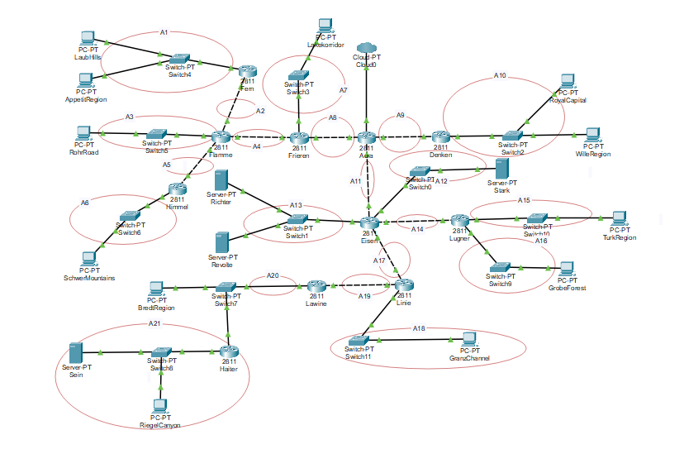
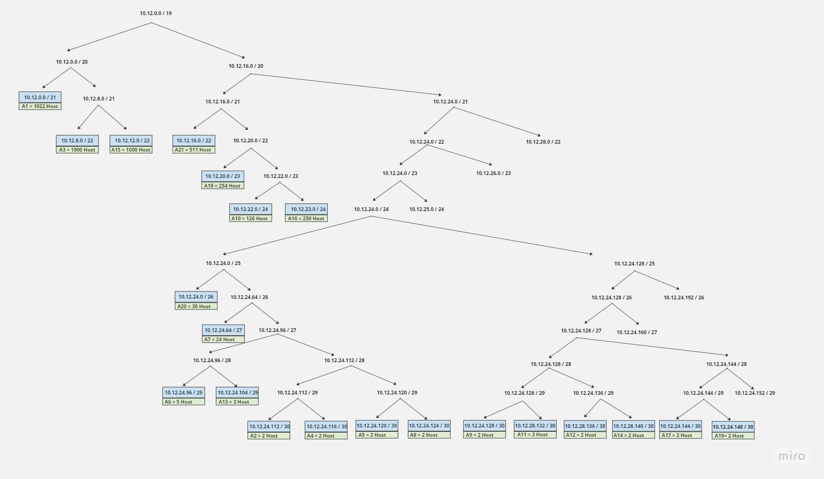
Nama Subnet | Rute | Jumlah IP | Netmask
A1 | Fern - Switch4- Laubhills - Switch 4 -AppetiRegion | 1023 | /21
A2 | Flamme - Fern | 2 | /30
A3 | Flamme - Switch5 - RohrRoad | 1001 | /22
A4 | Flamme - Frieren | 2 | /30
A5 | Flamme - Himmel | 2 | /30
A6 | Himmel - Switch6 - SchwerMountains | 6 | /29
A7 | Frieren - Switch3 - Lakekorridor | 25 | /27
A8 | Frieren - Aura | 2 | /30
A9 | Aura - Denken | 2 | /30
A10 | Denken - Switch2 - RoyalCapital - WilleRegion | 127 | /24
A11 | Aura - Eisen | 2 | /30
A12 | Eisen - Switch0 - Stark | 2 | /30
A13 | Eisen - Switch1 - Richter - Switch1 - Revolte | 3 | /29
A14 | Eisen - Lugner | 2 | /30
A15 | Lugner - Switch10 - TurkRegion | 1001 | /22
A16 | Lugner - Switch9 - GrobeForest | 251 | /24
A17 | Eisen - Linie | 2 | /30
A18 | Linie - Switch11 - GranzChannel | 255 | /23
A19 | Linie - Lawine | 2 | /30
A20 | Lawine - Switch7 - BredtRegion - Switch7 - Haiter | 31 | /26
A21 | Haiter - Switch 8 - Sein - Switch8 - ReigelCanyon | 512 | /22
Total |  | 4255 | /19

Penggabungan - CIDR
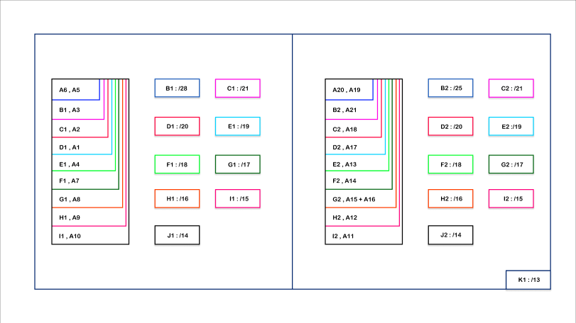
Penggabungan
I
Subnet | Gabungan dari |  |  |  | Netmask Akhir
 | 1 |  | 2
 | Subnet | Netmask | Subnet | Netmask
B1 | A6 | /29 | A5 | /30 | /28
B2 | A20 | /26 | A19 | /30 | /25

II
Subnet | Gabungan dari |  |  |  | Netmask Akhir
 | 1 |  | 2
 | Subnet | Netmask | Subnet | Netmask
C1 | B1 | /28 | A3 | /22 | /21
C2 | B2 | /25 | A21 | /22 | /21

III
Subnet | Gabungan dari |  |  |  | Netmask Akhir
 | 1 |  | 2
 | Subnet | Netmask | Subnet | Netmask
D1 | C1 | /21 | A2 | /30 | /20
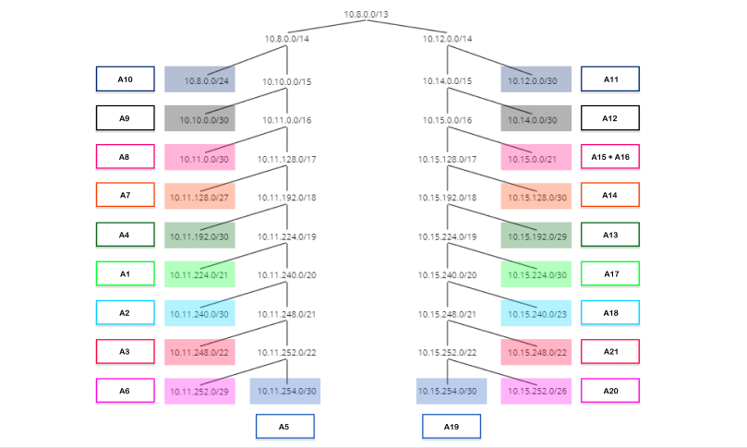
D2 | C2 | /21 | A18 | /23 | /20

IV
Subnet | Gabungan dari |  |  |  | Netmask Akhir
 | 1 |  | 2
 | Subnet | Netmask | Subnet | Netmask
E1 | D1 | /20 | A1 | /21 | /19
E2 | D2 | /20 | A17 | /30 | /19

V
Subnet | Gabungan dari |  |  |  | Netmask Akhir
 | 1 |  | 2
 | Subnet | Netmask | Subnet | Netmask
F1 | E1 | /19 | A4 | /30 | /18
F2 | E2 | /19 | A13 | /29 | /18

VI
Subnet | Gabungan dari |  |  |  | Netmask Akhir
 | 1 |  | 2
 | Subnet | Netmask | Subnet | Netmask
G1 | F1 | /18 | A7 | /27 | /17
G2 | F2 | /18 | A14 | /30 | /17

VII
Subnet | Gabungan dari |  |  |  | Netmask Akhir
 | 1 |  | 2
 | Subnet | Netmask | Subnet | Netmask
H1 | G1 | /17 | A8 | /30 | /16
H2 | G2 | /17 | A15 + A16 | /21 | /16

VIII
Subnet | Gabungan dari |  |  |  | Netmask Akhir
 | 1 |  | 2
 | Subnet | Netmask | Subnet | Netmask
I1 | H1 | /16 | A9 | /30 | /15
I2 | H2 | /16 | A12 | /30 | /15

IX
Subnet | Gabungan dari |  |  |  | Netmask Akhir
 | 1 |  | 2
 | Subnet | Netmask | Subnet | Netmask
J1 | I1 | /15 | A10 | /24 | /14
J2 | I2 | /15 | A11 | /30 | /14

X
Subnet | Gabungan dari |  |  |  | Netmask Akhir
 | 1 |  | 2
 | Subnet | Netmask | Subnet | Netmask
K1 | J1 | /14 | J2 | /14 | /13

Pembagian IP - CIDR
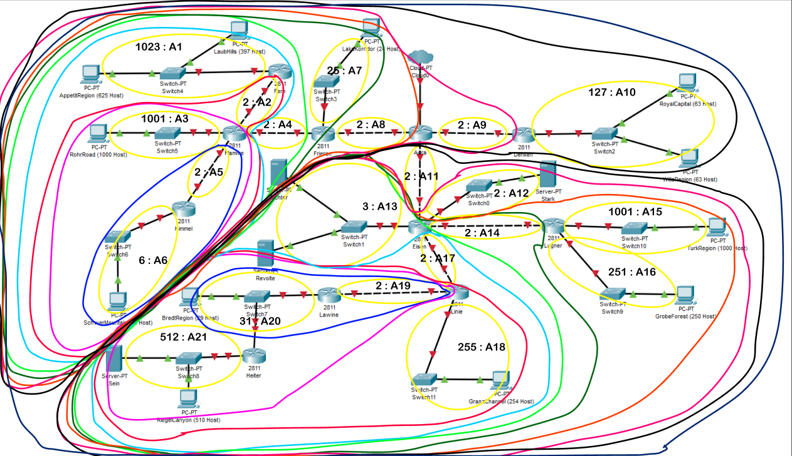
Subnet | Network ID | Netmask | Broadcast
A1 | 10.11.224.0 | 255.255.248.0 | 10.11.231.255
A2 | 10.11.240.0 | 255.255.255.252 | 10.11.240.3
A3 | 10.11.248.0 | 255.255.252.0 | 10.11.251.255
A4 | 10.11.192.0 | 255.255.255.252 | 10.11.192.3
A5 | 10.11.254.0 | 255.255.255.252 | 10.11.254.3
A6 | 10.11.252.0 | 255.255.255.248 | 10.11.252.7
A7 | 10.11.128.0 | 255.255.255.224 | 10.11.128.31
A8 | 10.11.0.0 | 255.255.255.252 | 10.11.0.3
A9 | 10.10.0.0 | 255.255.255.252 | 10.10.0.3
A10 | 10.8.0.0 | 255.255.255.0 | 10.8.0.255
A11 | 10.12.0.0 | 255.255.255.252 | 10.12.0.3
A12 | 10.14.0.0 | 255.255.255.252 | 10.14.0.3
A13 | 10.15.192.0 | 255.255.255.248 | 10.15.192.7
A14 | 10.15.128.0 | 255.255.255.252 | 10.15.128.3
A15 | 10.15.0.0 | 255.255.252.0 | 10.15.3.255
A16 | 10.15.4.0 | 255.255.252.0 | 10.15.7.255
A17 | 10.15.224.0 | 255.255.255.252 | 10.15.224.3
A18 | 10.15.240.0 | 255.255.254.0 | 10.15.241.255
A19 | 10.15.254.0 | 255.255.255.252 | 10.15.254.3
A20 | 10.15.252.0 | 255.255.255.192 | 10.15.252.63
A21 | 10.15.248.0 | 255.255.252.0 | 10.15.251.255

